IIC
 |  |  |  | STM32 | ⑴ | ⑶ | ① | ② | ⑸⑹⑺⑻⑼⑽
第三十讲：IIC总线介绍 |  |  |  |  | ⑵ | ⑷ | ③ | ④ | ⑤⑥⑦⑧⑨⑩
 | IIC介绍：
 |  | 两根线，一个时钟一个数据，是一种同步通信方式，数据线上外设是线与的关系，数据线默认高组态（高电平）。
 | 物理层：
 |  | 两根线挂一堆设备

 |  | ⑴支持多设备挂总线上
 |  | ⑵两条线，一个时钟一个数据
 |  | ⑶每个设备都有地址，通过地址找设备
 |  | ⑷空闲时让总线为高电平
 |  | ⑸多个主机同时使用有仲裁机制
 |  | ⑹有标准，快速，高速三种模式
 |  | ⑺挂接设备数量受限于最大电容
 | 协议层：
 |  | 定义了数据的起始信号，停止信号，数据有效性，响应，仲裁，时钟同步，地址广播等
 |  | ⑴数据有效性：

 |  |  | SCL高电平时数据必须稳定，SCL低电平才允许数据切换，每次传输都以字节为单位
 |  | ⑵起始信号和停止信号：

 |  | ⑶应答信号：
 |  |  | 包括两种，应答和不应答。应答就让主机继续发，不应答主机就发停止信号，应答信号就是第九个位的数据
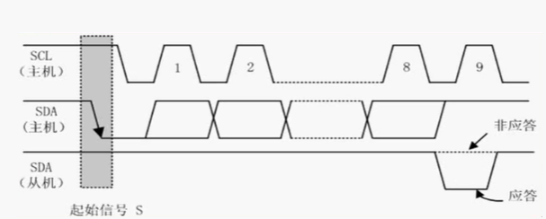

 |  | ⑷总线寻址方式：

 |  |  | 第0位是方向，1-7是从机地址，从机发现地址和自己一样就判定是自己，否则就忽略
 |  | ⑸数据传输：
 |  |  | 没啥
 | 程序：
 |  | 没有使用硬件，使用的GPIO模拟，程序比较简单，照着协议拉引脚就好了
 |  | 写个起始信号，写个停止信号，写个等待应答的函数，写2个应答函数，写个发数据函数

视频路径
D:\AAAAAAAAA程序员\光盘资料\普中STM32-PZ6806L--PZ6806D开发板资料\普中STM32-PZ6806L开发板资料-B\3--手把手开发讲解视频

D:\STM32\songkewei\光盘资料\普中STM32-PZ6806L--PZ6806D开发板资料\普中STM32-PZ6806L开发板资料-B\3--手把手开发讲解视频
代码路径
D:\STM32\songkewei\光盘资料\普中STM32-PZ6806L--PZ6806D开发板资料\普中STM32-PZ6806L开发板资料-A\4-实验程序\库函数版

can讲解（视频笔记）
 |  |  |  |  | STM32 | ⑴ | ⑶ | ① | ② | ⑸⑹⑺⑻⑼⑽
第三十二讲：can通信 |  |  |  |  |  | ⑵ | ⑷ | ③ | ④ | ⑤⑥⑦⑧⑨⑩
 | can总线介绍：
 |  | 两根线，can高和can低，控制器根据两根线上的电位差来判断总线电平，总线电平分显性电平和隐性电平，发送方通过使总线电平变化将消息发出去
 | can的特点：
 |  | ①多主控制
 |  |  | 所有总线上的单元都能发送消息，每个设备都有ID，但是ID表示优先级，并不是地址，多个设备同时发送要进行仲裁
 |  | ②系统的柔软性
 |  |  | 因为没有地址，所以只要把设备挂上就行，不用像IIC那样要给一个唯一的地址
 |  | ③通信速度快，适合远距离通信
 |  | ④具有错误检测，错误通知，错误恢复功能
 |  |  | can上的所有单元都可以检测错误，一旦检测出错误后，就通知总线上所有的单元
 |  |  | 正在发消息的单元一旦检测出错误会强制结束当前的发送，会不断的重试发送此消息
 |  | ⑤故障封闭功能
 |  |  | can可以判断是总线的暂时错误还是持续的错误，如果是持续错误就可以把故障单元从总线上隔离出去
 |  | ⑥连接节点多
 |  |  | 理论上无限连接，随便挂
 | can的两种标准：

 | can两种标准的物理层：
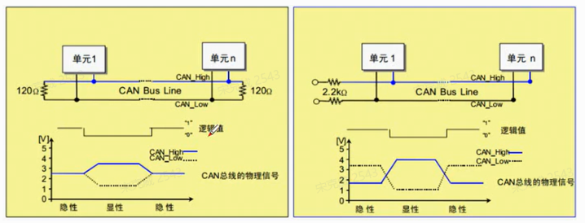

 |  | 显性电平是逻辑0，隐形电平是逻辑1，逻辑0时can高和can低的电势差是2.5V，逻辑1时can高和can低的电势差是0v
 |  | 总线上有一个输出显性电平整个总线就输出显性电平，总线上有人输出0就是0
 |  | 总线上所有都输出隐性电平整个总线才输出隐性电平，总线上全1才是1
 |  | 所以高速can是线与的关系
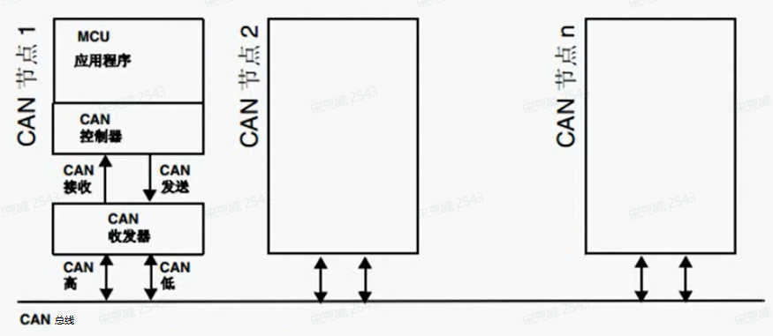
 | 网络拓扑结构：

 |  | can总线和应用层之间有can收发器和can控制器
 | can协议：
 |  | can通信主要有5种帧，分别是数据帧，遥控帧，错误帧，过载帧，帧间隔。
 |  | 帧 |  | 帧用途
 |  | 数据帧 |  | 发送单元向接收单元发送数据的帧
 |  | 遥控帧 |  | 用于接收单元向相同ID的发送单元请求发送数据的帧
 |  | 错误帧 |  | 用于检测出错误向其他单元通知错误的帧
 |  | 过载帧 |  | 用于接收单元通知自己还没准备好的帧
 |  | 帧间隔 |  | 用于数据帧和遥控帧与前面的帧分开的帧
 |  | 数据帧：

 |  |  | 帧起始：表示通信开始
 |  |  | 仲裁段：表示帧优先级的段
 |  |  | 控制段：表示数据字节和保留位的段
 |  |  | 数据段：数据的内容，0-8字节
 |  |  | CRC段：校验的
 |  |  | ACK段：响应
 |  |  | 帧结束：结束的段
 |  |  | D：表示显性电平，逻辑0
 |  |  | R：表示隐性电平，逻辑1
 | can的位时序：
 |  | 发送单元再非同步的情况下每秒发送的位数叫位速率，一个位分为4段
 |  | 同步段，传播时间段，相位缓冲段1，相位缓冲段2，1位分为4段，每段由若干个Tq组成，这称为位时序
 | can的仲裁：
 |  | 连续发显性电平多的仲裁成功，竞争失败的就要转成接收

视频路径
D:\AAAAAAAAA程序员\光盘资料\普中STM32-PZ6806L--PZ6806D开发板资料\普中STM32-PZ6806L开发板资料-B\3--手把手开发讲解视频

D:\STM32\songkewei\光盘资料\普中STM32-PZ6806L--PZ6806D开发板资料\普中STM32-PZ6806L开发板资料-B\3--手把手开发讲解视频
代码路径
D:\STM32\songkewei\光盘资料\普中STM32-PZ6806L--PZ6806D开发板资料\普中STM32-PZ6806L开发板资料-A\4-实验程序\库函数版

can讲解（读书笔记）
 |  |  | CAN | ⑴ | ⑶ | ① | ③ | ⑸⑹⑺⑻⑼⑽
can是什么？ |  |  |  | ⑵ | ⑷ | ② | ④ | ⑤⑥⑦⑧⑨⑩
 | CAN 是 Controller Area Network 的缩写（以下称为 CAN），是 ISO*1 国际标准化的串行通信协议。
 | 在当前的汽车产业中，出于对安全性、舒适性、方便性、低公害、低成本的要求，各种各样的电子控制系统被开发了出来。
 | 由于这些系统之间通信所用的数据类型及对可靠性的要求不尽相同，由多条总线构成的情况很多，线束的数量也随之增加。
 | 为适应“减少线束的数量”、“通过多个 LAN，进行大量数据的高速通信”的需要，
 | 1986 年德国电气商博世公司开发出面向汽车的 CAN 通信协议。此后，CAN 通过 ISO11898 及 ISO11519 进行了标准化，现在在欧洲已是汽车网络的标准协议。
 | 现在，CAN 的高性能和可靠性已被认同，并被广泛地应用于工业自动化、船舶、医疗设备、工业设备等方面
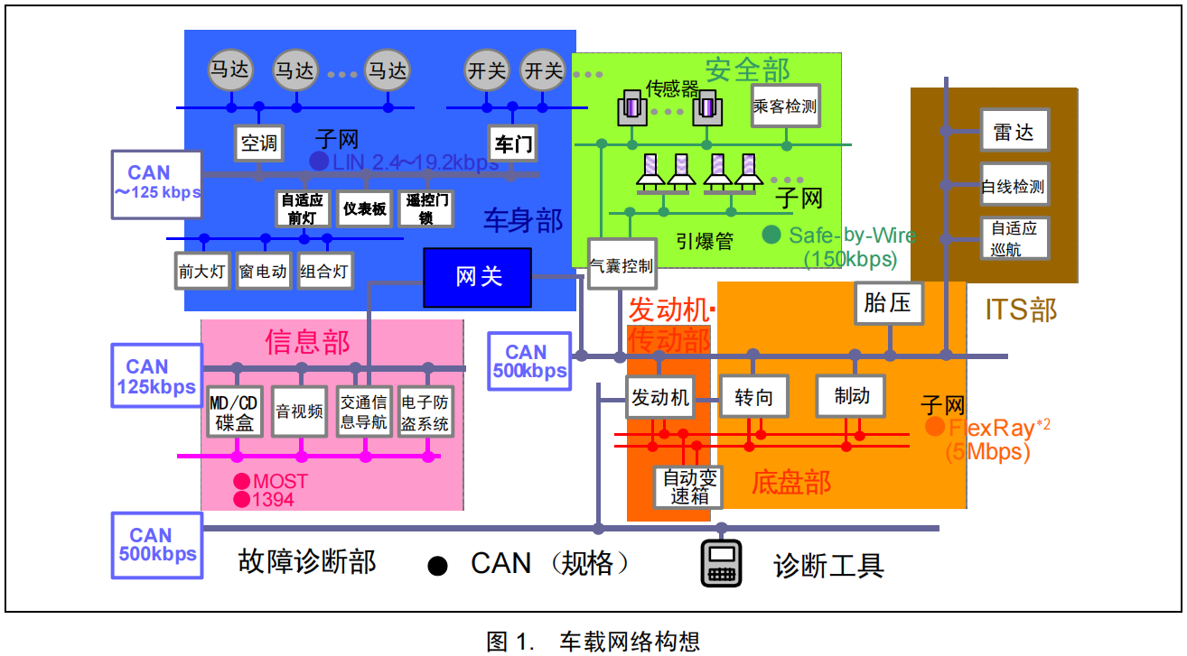
 | 下图是车载网络的构想示意图。CAN 等通信协议的开发，使多种 LAN 通过网关进行数据交换得以实现

can的拓扑结构：
 | CAN 控制器根据两根线上的电位差来判断总线电平。总线电平分为显性电平和隐性电平，二者必居其一。发送方通过使总线电平发生变化，将消息发送给接收方。
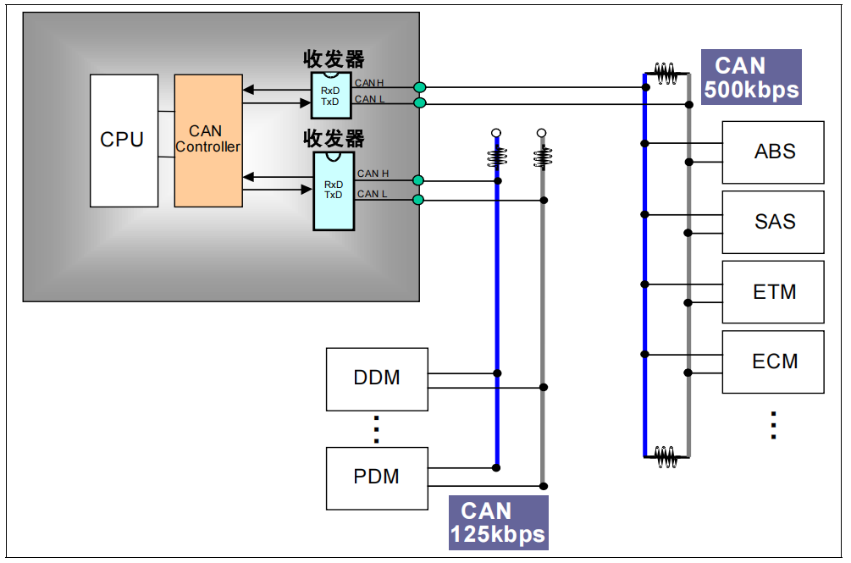

can的特点：
 | ⑴多主控制
 |  | 在总线空闲时，所有的单元都可开始发送消息（多主控制）。
 |  | 最先访问总线的单元可获得发送权（CSMA/CA 方式*1）。
 |  | 多个单元同时开始发送时，发送高优先级 ID 消息的单元可获得发送权。
 | ⑵消息的发送
 |  | 在 CAN 协议中，所有的消息都以固定的格式发送。总线空闲时，所有与总线相连的单元都可以开始发送新 消息。两个以上的单元同时开始发送消息时，
 |  | 根据标识符（Identifier 以下称为 ID）决定优先级。ID 并不是表示发送的目的地址，而是表示访问总线的消息的优先级。
 |  | 两个以上的单元同时开始发送消息时，对各消息 ID 的每个位进行逐个仲裁比较。仲裁获胜（被判定为优先级最高）的单元可继续发送消息，仲裁失利的单元则立刻停止发送而进行接收工作。
 | ⑶总线的柔软性
 |  | 与总线相连的单元没有类似于“地址”的信息。因此在总线上增加单元时，连接在总线上的其它单元的软硬件及应用层都不需要改变
 | ⑷总线的速度
 |  | 根据整个网络的规模，可设定适合的通信速度。在同一网络中，所有单元必须设定成统一的通信速度。
 |  | 即使有一个单元的通信速度与其它的不一样，此单元也会输出错误信号，妨碍整个网络的通信。不同网络间则可以有不同的通信速度
 | ⑸远程数据请求
 |  | 可通过发送“遥控帧” 请求其他单元发送数据
 | ⑹错误检测功能·错误通知功能·错误恢复功能
 |  | 所有的单元都可以检测错误（错误检测功能）。检测出错误的单元会立即同时通知其他所有单元（错误通知功能）
 |  | 正在发送消息的单元一旦检测出错误，会强制结束当前的发送。强制结束发送的单元会不断反复地重新发送此消息直到成功发送为止（错误恢复功能）。
 | ⑺故障封闭
 |  | CAN 可以判断出错误的类型是总线上暂时的数据错误（如外部噪声等）还是持续的数据错误（如单元内部故障、驱动器故障、断线等）。
 |  | 由此功能，当总线上发生持续数据错误时，可将引起此故障的单元从总线上隔离出去
 | ⑻连接
 |  | CAN总线是可同时连接多个单元的总线。可连接的单元总数理论上是没有限制的。但实际上可连接的单元数受总线上的时间延迟及电气负载的限制。
 |  | 降低通信速度，可连接的单元数增加；提高通信速度，则可连接的单元数减少
错误：
 | 错误的状态一共三种，主动错误状态，被动错误状态，总线关闭态，单元始终处于 3 种状态之一。
 | ⑴主动错误状态
 |  | 主动错误状态是可以正常参加总线通信的状态。处于主动错误状态的单元检测出错误时，输出主动错误标志
 | ⑵被动错误状态
 |  | 被动错误状态是易引起错误的状态。处于被动错误状态的单元虽能参加总线通信，但为不妨碍其它单元通信，接收时不能积极地发送错误通知。
 |  | 处于被动错误状态的单元即使检测出错误，而其它处于主动错误状态的单元如果没发现错误，整个总线也被认为是没有错误的。
 |  | 处于被动错误状态的单元检测出错误时，输出被动错误标志。
 |  | 另外，处于被动错误状态的单元在发送结束后不能马上再次开始发送。在开始下次发送前，在间隔帧期间内必须插入“延迟传送”(8 个位的隐性位)。
 | ⑶总线关闭态
 |  | 总线关闭态是不能参加总线上通信的状态。信息的接收和发送均被禁止。
 |  | 这些状态依靠发送错误计数和接收错误计数来管理，根据计数值决定进入何种状态。错误状态和计数值的关系如表 1 及图 4 所示。

 | 错误计数值
 |  | 发送错误计数值和接收错误计数值根据一定的条件发生变化
 |  | 一次数据的接收和发送可能同时满足多个条件。
 |  | 错误计数器在错误标志的第一个位出现的时间点上开始计数。
 | CAN协议的基本概念
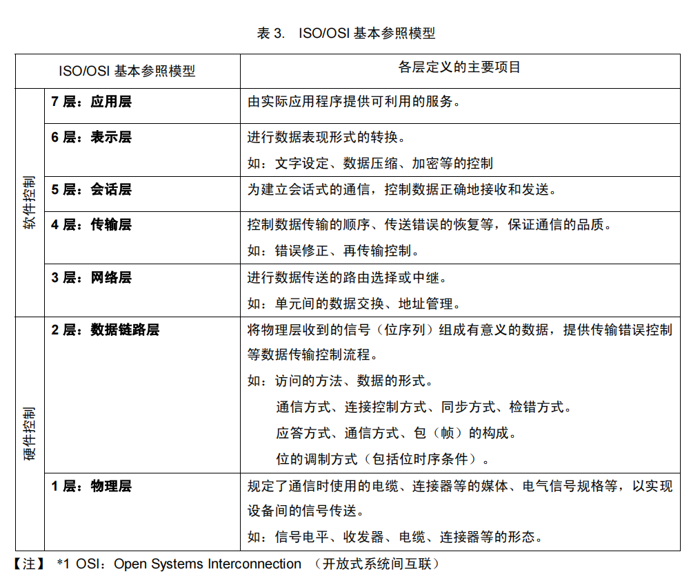

 | CAN对应标准模型图
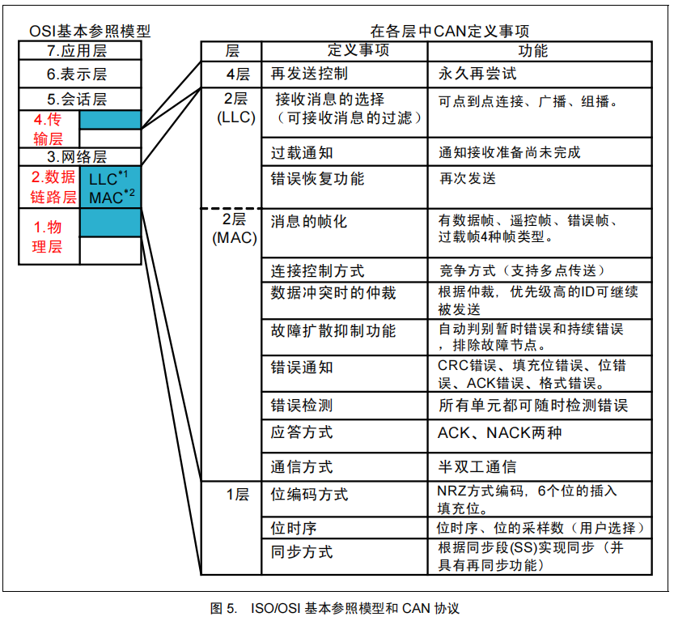

不想写了，跟视频一样

视频路径
D:\AAAAAAAAA程序员\光盘资料\普中STM32-PZ6806L--PZ6806D开发板资料\普中STM32-PZ6806L开发板资料-B\3--手把手开发讲解视频

D:\STM32\songkewei\光盘资料\普中STM32-PZ6806L--PZ6806D开发板资料\普中STM32-PZ6806L开发板资料-B\3--手把手开发讲解视频
代码路径
D:\STM32\songkewei\光盘资料\普中STM32-PZ6806L--PZ6806D开发板资料\普中STM32-PZ6806L开发板资料-A\4-实验程序\库函数版

STM32的can
 |  |  |  |  | STM32 | ⑴ | ⑶ | ① | ② | ⑸⑹⑺⑻⑼⑽
 | 结构框图： |  |  |  |  | ⑵ | ⑷ | ③ | ④ | ⑤⑥⑦⑧⑨⑩

 |  | 1号：
 |  | can的控制器的内核
 |  | 包含了各种控制\状态寄存器，这里主要介绍主控制器和位时序寄存器
 |  | 主控制器：管理can的工作模式
 |  | 位时序寄存器：配置测试模式，波特率等各种参数的

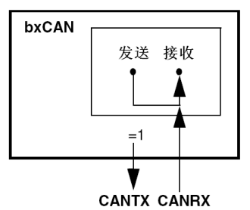
 |  | 测试模式分位正常模式，静默模式，环回模式，环回静默模式
 |  |  | 静默模式：

 |  |  |  | 通过对CAN_BTR寄存器的SILM位置’1’，来选择静默模式
 |  |  |  | 在静默模式下，bxCAN可以正常地接收数据帧和远程帧，但只能发出隐性位，而不能真正发送报文
 |  |  |  | 如果bxCAN需要发出显性位(确认位、过载标志、主动错误标志)，那么这样的显性位在内部被接回来从而可以被CAN内核检测到，同时CAN总线不会受到影响而仍然维持在隐性位状态。
 |  |  |  | 因此，静默模式通常用于分析CAN总线的活动，而不会对总线造成影响－显性位(确认位、错误帧)不会真正发送到总线上
 |  |  | 环回模式：
 |  |  |  | 通过对CAN_BTR寄存器的LBKM位置’1’，来选择环回模式
 |  |  |  | 在环回模式下，bxCAN把发送的报文当作接收的报文并保存(如果可以通过接收过滤)在接收邮箱里
 |  |  |  | 环回模式可用于自测试。为了避免外部的影响，在环回模式下CAN内核忽略确认错误(在数据/远程帧的确认位时刻，不检测是否有显性位)。
 |  |  |  | 在环回模式下，bxCAN在内部把Tx输出回馈到Rx输入上，而完全忽略CANRX引脚的实际状态。发送的报文可以在CANTX引脚上检测到
 |  |  | 环回静默模式：
 |  |  |  | 通过对CAN_BTR寄存器的LBKM和SILM位同时置’1’，可以选择环回静默模式
 |  |  |  | 该模式可用于“热自测试”，即可以像环回模式那样测试bxCAN，但却不会影响CANTX和CANRX所连接的整个CAN系统。
 |  |  |  | 在环回静默模式下，CANRX引脚与CAN总线断开，同时CANTX引脚被驱动到隐性位状态

视频路径
D:\AAAAAAAAA程序员\光盘资料\普中STM32-PZ6806L--PZ6806D开发板资料\普中STM32-PZ6806L开发板资料-B\3--手把手开发讲解视频

D:\STM32\songkewei\光盘资料\普中STM32-PZ6806L--PZ6806D开发板资料\普中STM32-PZ6806L开发板资料-B\3--手把手开发讲解视频
代码路径
D:\STM32\songkewei\光盘资料\普中STM32-PZ6806L--PZ6806D开发板资料\普中STM32-PZ6806L开发板资料-A\4-实验程序\库函数版

